乘11練習
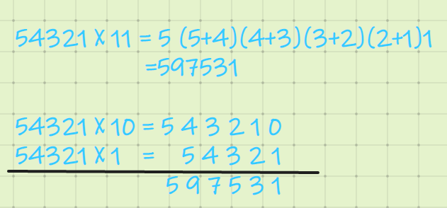
乘以11練習
題目 | 算 式 | 草 稿 | 你的答案 | 正確答案 | 結果
1 | 5738 X 11 = |  |  |  |  | 乘11
2 | 6437 X 11 =
3 | 2497 X 11 =
4 | 3140 X 11 =
5 | 8845 X 11 =
6 | 8813 X 11 =
7 | 4688 X 11 =
8 | 3681 X 11 =
9 | 2740 X 11 = |  |  |  |  | 34 * 11= | 3(3+4)4 = 374
10 | 1239 X 11 = |  |  |  |  | 65 * 11= | 6(6+5)5 = 715
11 | 9768 X 11 = |  |  |  |  | 345* 11= | 3(3+4)(4+5)5 = 3795
12 | 7147 X 11 = |  |  |  |  |  | 3450 +345 = 3795
13 | 2303 X 11 =
14 | 2717 X 11 = |  |  |  |  | 同理乘以111
15 | 3690 X 11 = |  |  |  |  | 54321 * 111 = | 5(5+4)(5+4+3)(4+3+2)(3+2+1)(2+1)1
16 | 3956 X 11 = |  |  |  |  | = | 6029631
17 | 9896 X 11 = |  |  |  |  | 5432100
18 | 1927 X 11 = |  |  |  |  | 543210
19 | 303 X 11 = |  |  |  |  | 54321
20 | 2351 X 11 = |  |  |  |  | 6029631
 |  |  |  |  | 0 / 0
 |  | *按F9開始* |  | 開始時間： | 16:05:16 | 評價：乘以兩位或者三位時還是可以很快的， 4位以上就開始容易混亂了。 數字稍大還是要進位的，自乘以三個1以上時，還是從右往左，用草稿紙寫一下過程比較好。
 |  | *按Shift + F9結束* |  | 用時： | 0:00:00
 |  |  | 速度：

